张美娥 B22615 P22616
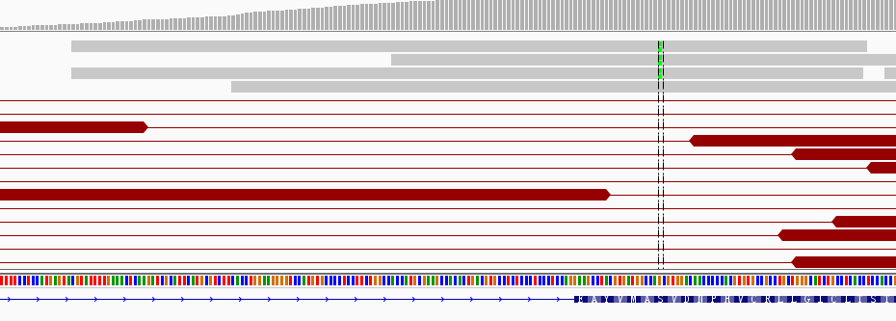
收样日期 | 样本编号 | 病人姓名 | 性别 | 出生日期 | 身份证 | 联系方式 | 送检医院 | 送检医生 | 样本类型 | 临床诊断 | 用药史 | 家族病史 | 收费 | 报告应出日期 | 备注
2016-07-12 | B16071222615-YH085（B16062421295-YH085在0701上机） | 张美娥 |  |  |  |  |  |  | EDTA抗凝血1ml()(2016.7.11 10:00采血)
2016-07-12 | P16071222616-YH085 | 张美娥 | 女 | 1953.8 |  | 15988319818(家属吴先生) | 浙江大学医学院附属第一医院 | 周医生 | 血浆6支，共8.5ml()(2016.7.11 10:30分离，中黄澄透，室温运输，低吸附管) | 2010年9月确诊肺腺癌，术后复发 | 用药时间不明，易瑞沙（吉非替尼），1年多，化疗数周期；凯美纳（埃克替尼），1年左右，靶向药均前期效果良好，后耐药；2015.6-至今，艾维替尼，（回访前10来天停药），PD。 | 无 | 免费 |  | 脉搏计划，二次检测EGFR+,T790M(+)

id | type | Gene | Gene.ID | AAChange | Chr.start | Chr.end | Ref | Alt | Hom.Het | ExonicFunc | rsID | AF | copy number | 备注信息
P16071222616-YH085 | SNP | CDA | CDA:NM_001785.2:exon1 | p.K27Q (c.A79C) | chr1:20915701 | chr1:20915701 | A | C | het | missense_variant | rs2072671 | . |  | .
P16071222616-YH085 | SNP | CYP2D6 | CYP2D6:NM_001025161.2:exon1 | p.P34S (c.C100T) | chr22:42526694 | chr22:42526694 | G | A | het | missense_variant | rs1065852 | . |  | .
P16071222616-YH085 | SNP | ERCC1 | ERCC1:NM_202001.2:exon3 | p.N118N (c.T354C) | chr19:45923653 | chr19:45923653 | A | G | hom | synonymous_variant | rs11615 | . |  | .
P16071222616-YH085 | SNP | ERCC2 | ERCC2:NM_000400.3:exon23 | p.K751Q (c.A2251C) | chr19:45854919 | chr19:45854919 | T | G | het | missense_variant | rs13181 | . |  | .
P16071222616-YH085 | SNP | GSTM1 | . | . | . | . | . | . | . | . | . | . |  | .
P16071222616-YH085 | SNP | NQO1 | NQO1:NM_000903.2:exon6 | p.P187S (c.C559T) | chr16:69745145 | chr16:69745145 | G | A | het | missense_variant | rs1800566 | . |  | .
P16071222616-YH085 | SNP | TYMS | TYMS:NM_001071.2:exon7 | c.X447_X452delTTAAAG | chr18:673444 | chr18:673449 | TTAAAG | - | het | 3_prime_UTR_variant | rs151264360 | . |  | .
P16071222616-YH085 | SNP | TYMS | . | . | . | . | . | . | . | . | . | . |  | .
P16071222616-YH085 | SNP | UGT1A1 | UGT1A1:NM_000463.2:exon1 | p.G71R (c.G211A) | chr2:234669144 | chr2:234669144 | G | A | het | missense_variant | rs4148323 | . |  | .

张美娥-浙江大学医学院附属第一医院： 脉搏计划，第二次检测，ctDNA样本未检测到肿瘤特有突变； 建议有肿瘤组织样本时再送检。

20160705
第一次结果
id | type | Gene | Gene.ID | AAChange | Chr.start | Chr.end | Ref | Alt | Hom.Het | ExonicFunc | rsID | AF | copy number | 备注信息
P16062421296-YH085 | SNP | CDA | CDA:NM_001785.2:exon1 | p.K27Q (c.A79C) | chr1:20915701 | chr1:20915701 | A | C | het | missense_variant | rs2072671 | . |  | .
P16062421296-YH086 | SNP | CYP2D6 | CYP2D6:NM_001025161.2:exon1 | p.P34S (c.C100T) | chr22:42526694 | chr22:42526694 | G | A | het | missense_variant | rs1065852 | . |  | .
P16062421296-YH087 | SNP | ERCC1 | ERCC1:NM_202001.2:exon3 | p.N118N (c.T354C) | chr19:45923653 | chr19:45923653 | A | G | hom | synonymous_variant | rs11615 | . |  | .
P16062421296-YH088 | SNP | ERCC2 | ERCC2:NM_000400.3:exon23 | p.K751Q (c.A2251C) | chr19:45854919 | chr19:45854919 | T | G | het | missense_variant | rs13181 | . |  | .
P16062421296-YH089 | SNP | GSTM1 | . | . | . | . | . | . | . | . | . | . |  | .
P16062421296-YH090 | SNP | NQO1 | NQO1:NM_000903.2:exon6 | p.P187S (c.C559T) | chr16:69745145 | chr16:69745145 | G | A | het | missense_variant | rs1800566 | . |  | .
P16062421296-YH091 | SNP | TYMS | TYMS:NM_001071.2:exon7 | c.X447_X452delTTAAAG | chr18:673444 | chr18:673449 | TTAAAG | - | het | 3_prime_UTR_variant | rs151264360 | . |  | .
P16062421296-YH092 | SNP | TYMS | . | . | . | . | . | . | . | . | . | . |  | .
P16062421296-YH093 | SNP | UGT1A1 | UGT1A1:NM_000463.2:exon1 | p.G71R (c.G211A) | chr2:234669144 | chr2:234669144 | G | A | het | missense_variant | rs4148323 | . |  | .

张美娥-浙江大学医学院附属第一医院： 脉搏计划（第一次），肺腺癌，ctDNA样本未检测到肿瘤特有突变，可能是由于患者近期用药，肿瘤被暂时压制，ctDNA释放有限。

第二次检测
YES | CCDC6 | RET | chr10:43619354 | chr10:61650099 | 3 | 0 | RET无花reads,CCDC6一个花reads | . | 3

EGFR | exon20 | chr7:55249005 | p.S768N (c.G2303A) |  |  | 6reads,dup+1 |  |  |  | 手动已看

叶京雄 B22196 P22197
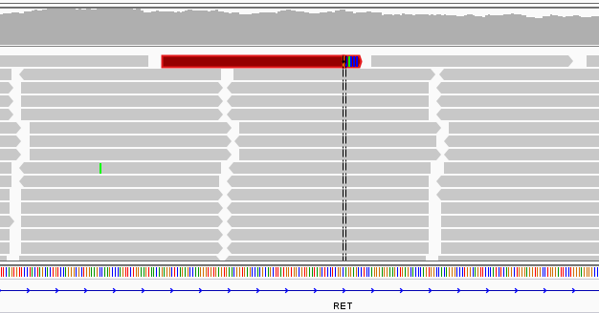
收样日期 | 样本编号 | 病人姓名 | 性别 | 出生日期 | 身份证 | 联系方式 | 送检医院 | 送检医生 | 样本类型 | 临床诊断 | 用药史 | 家族病史 | 收费 | 报告应出日期 | 备注
2016-07-06 | B16070622196 | 叶京雄 |  |  |  |  |  |  | EDTA抗凝血1ml()(2016.7.4 16:40采血)
2016-07-06 | P16070622197 | 叶京雄 | 男 | 1962.9.10 | 332522196209100012 | 13906882130（患者本人） | 丽水市中心医院 | 周月芬 | 血浆4支，共4ml()(2016.7.4 19:19分离，中黄澄透，室温运输，低吸附管) | 2006年9月确诊(肺癌<腺癌Ⅳ期>（06年手术，10年复发手术，15年两肺转移化疗）) | 2006，手术；2015.11.7-2015.11.27，DC（艾素（多西他赛）+卡铂）+安维汀，2周期，缓慢进展；2015.12.18-2016.1.16，DC（艾素（多西他赛）+卡铂），2周期，缓慢进展；前2个月用过易瑞沙（吉非替尼）；后又用过凯美纳（埃克替尼），均无效（肿瘤增大，癌胚抗原上升）；采血后继续化疗。 | 无，患者戒烟很多年 | 7.7 |  | 脉搏计划（百迈康）

id | type | Gene | Gene.ID | AAChange | Chr.start | Chr.end | Ref | Alt | Hom.Het | ExonicFunc | rsID | AF | copy number | 备注信息
P16070622197 | SNP | CYP2D6 | CYP2D6:NM_001025161.2:exon1 | p.P34S (c.C100T) | chr22:42526694 | chr22:42526694 | G | A | het | missense_variant | rs1065852 | . | .
P16070622197 | SNP | CYP2D6 | CYP2D6:NM_001025161.2:intron2 | c.G353-1A | chr22:42524947 | chr22:42524947 | C | T | het | splice_acceptor_variant | rs3892097 | . | .
P16070622197 | SNP | DPYD | DPYD:NM_000110.3:exon13 | p.I543V (c.A1627G) | chr1:97981395 | chr1:97981395 | T | C | het | missense_variant | rs1801159 | . | .
P16070622197 | SNP | ERCC1 | ERCC1:NM_202001.2:exon3 | p.N118N (c.T354C) | chr19:45923653 | chr19:45923653 | A | G | hom | synonymous_variant | rs11615 | . | .
P16070622197 | SNP | NQO1 | NQO1:NM_000903.2:exon6 | p.P187S (c.C559T) | chr16:69745145 | chr16:69745145 | G | A | hom | missense_variant | rs1800566 | . | .
P16070622197 | SNP | UGT1A1 | UGT1A1:NM_000463.2:exon1 | p.G71R (c.G211A) | chr2:234669144 | chr2:234669144 | G | A | het | missense_variant | rs4148323 | . | .

叶京雄-丽水市中心医院： 肺腺癌，百迈康。患者ctDNA样本中检测到RET基因第11内含子和KIF5B基因第15内含子发生断裂融合，形成RET-KIF5B基因融合，其中，RET基因在上游，KIF5B基因在下游，但仍有可能存在RET基因位于下游的断裂位点，当RET基因位于下游时可组成型激活RET激酶活性，对应药物如卡博替尼等多激酶抑制剂，但为跨适应症药物，2015年美国NCCN指南建议，卡博替尼用于RET融合的非小细胞肺癌，该药物目前适应症为甲状腺肿瘤。但患者该融合丰度只有0.05%，不符合纳入报告的标准，且RET基因位于上游，因此未写入报告。建议有近期病理确认后的组织样本重新送检确认。

 | RET | KIF5B | chr10:32317183 |  | chr10:43610733 | RET 11 intron；KIF5B 15 intron |  |  |  | 0.05%
 | 双边证据，但基因两端均只有一条reads

丁杨梅 B22638 P22639 F22849 F22850
收样日期 | 样本编号 | 病人姓名 | 性别 | 出生日期 | 身份证 | 联系方式 | 送检医院 | 送检医生 | 样本类型 | 临床诊断 | 用药史 | 家族病史 | 收费 | 报告应出日期 | 备注
2016-07-12 | B16071222638 | 丁杨梅 |  |  |  |  |  |  | EDTA抗凝血1ml()(2016.7.11 14:58采血)
2016-07-12 | P16071222639 | 丁杨梅 |  |  |  |  |  |  | 血浆3支，共4.3ml()(2016.7.11 17:05分离，轻黄澄透，室温运输，低吸附管)
2016-07-14 | F16071422849 | 丁杨梅 |  |  |  |  |  |  | 石蜡块（2015-04383），2015.3直肠采样，病理确认
2016-07-14 | F16071422850 | 丁杨梅 | 女 | 1986.2 |  | 18913159765(家属张发友) | 苏州大学附属第二医院 | 朱雅群 | 石蜡块（2015-04383），2015.3直肠采样，病理确认 | 2015年3月12日确诊直肠高级别上皮内瘤变Ⅳ期，肺转移 | 确诊后-2016.3，希罗达（卡培他滨），无明显改善；2016.4，艾坦（阿帕替尼），PD。 | 姑姑40岁食管癌 | 已收费20160711 |  | 胃肠项目

id | type | Gene | Gene.ID | AAChange | Chr.start | Chr.end | Ref | Alt | Hom.Het | ExonicFunc | rsID | AF | copy number | 备注信息
P16071222639 | SNP | CYP2D6 | CYP2D6:NM_001025161.2:exon1 | p.P34S (c.C100T) | chr22:42526694 | chr22:42526694 | G | A | het | missense_variant | rs1065852 | . | . | .
P16071222639 | SNP | CYP3A5 | CYP3A5:NM_000777.3:intron3 | c.G219-237A | chr7:99270539 | chr7:99270539 | C | T | het | intron_variant | rs776746 | . | . | .
P16071222639 | SNP | DPYD | DPYD:NM_000110.3:exon13 | p.I543V (c.A1627G) | chr1:97981395 | chr1:97981395 | T | C | het | missense_variant | rs1801159 | . | . | .
P16071222639 | SNP | GSTP1 | GSTP1:NM_000852.3:exon5 | p.I105V (c.A313G) | chr11:67352689 | chr11:67352689 | A | G | het | missense_variant | rs1695 | . | . | .
P16071222639 | SNP | MTHFR | MTHFR:NM_005957.4:exon5 | p.A222V (c.C665T) | chr1:11856378 | chr1:11856378 | G | A | hom | missense_variant | rs1801133 | . | . | .
P16071222639 | SNP | NQO1 | NQO1:NM_000903.2:exon6 | p.P187S (c.C559T) | chr16:69745145 | chr16:69745145 | G | A | hom | missense_variant | rs1800566 | . | . | .
P16071222639 | SNP | GSTT1 | . | . | . | . | . | . | . | . | . | . | .
P16071222639 | Mutant | TP53 | TP53:NM_001126112.2:intron5 | c.A560-2G | chr17:7578291 | chr17:7578291 | T | C | het | splice_acceptor_variant | . | 18% | . | .
F16071422849 | Mutant | TP53 | TP53:NM_001126112.2:intron5 | c.A560-2G | chr17:7578291 | chr17:7578291 | T | C | het | splice_acceptor_variant | . | 56% | . | .
F16071422850 | Mutant | TP53 | TP53:NM_001126112.2:intron5 | c.A560-2G | chr17:7578291 | chr17:7578291 | T | C | het | splice_acceptor_variant | . | 35% | . | .
P16071222639 | CNV | KRAS | . | . | . | . | . | . | . | . | . | . | 4.2
F16071422849 | CNV | KRAS | . | . | . | . | . | . | . | . | . | . | 9.1
F16071422850 | CNV | KRAS | . | . | . | . | . | . | . | . | . | . | 6.9
P16071222639 | CNV | CCNE1 | . | . | . | . | . | . | . | . | . | . | 2.7
F16071422850 | CNV | CCNE1 | . | . | . | . | . | . | . | . | . | . | 3.4
P16071222639 | CNV | MAP2K1 | . | . | . | . | . | . | . | . | . | . | 1.9
F16071422849 | CNV | MAP2K1 | . | . | . | . | . | . | . | . | . | . | 2.6
F16071422850 | CNV | MAP2K1 | . | . | . | . | . | . | . | . | . | . | 2.0

 |  | 丁杨梅-苏州大学附属第二医院: 胃肠项目，直肠癌，患者为全RAS基因为野生型；2015年美国NCCN指南建议，EGFR单抗西妥昔单抗用于治疗RAS野生型的结直肠癌，但患者ctDNA样本和肿瘤组织样本1/2均检测到KRAS基因分别扩增约4.2倍,9.1倍和6.9倍，从分子通路上来看可能导致西妥昔单抗疗效受限，但尚无临床证据支持； MAP2K1基因分别扩增约1.9倍，2.6倍和2倍，可能参与肿瘤发生发展，并可能增加MEK激酶抑制剂的敏感性； ctDNA样本和组织样本2均检测到CCNE1基因分别扩增约2.7倍和3.4倍，可能参与肿瘤发生发展； 看家基因TP53 c.A560-2G突变，丰度分别约为18%，56%和35%，可能参与肿瘤的发生发展，铂类药物疗效的影响未知； 增加了MSI分析，结果为阴性，即微卫星稳定型。

 |  | KRAS | exon2 | chr12:25398284 | p.G12D (c.G35A)

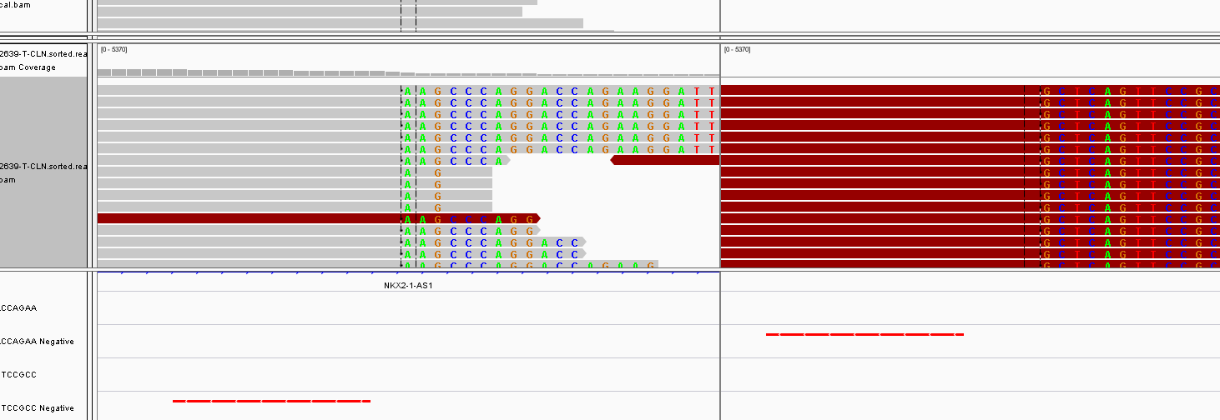
P | SV | CLEC14A-LINC00639 | NKX2-1-AS1 | chr14:36989950 | chr14:39056490 | 25%
 |  |  | 1N

P | SV | EPAS1 | GTDC1 | chr2:46603866 | chr2:144962120 | 方向不对

牟金妹 B22674 P22675
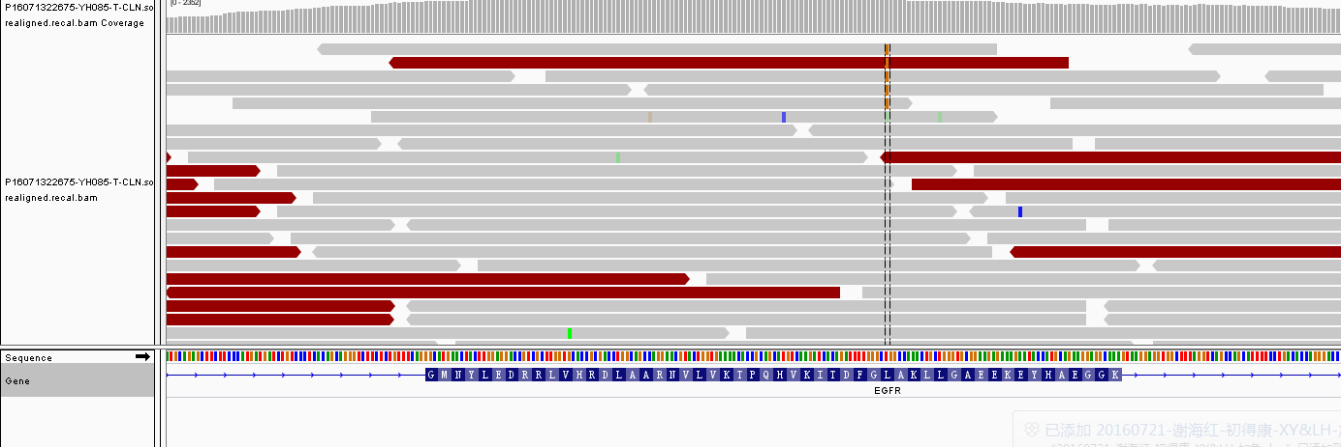
收样日期 | 样本编号 | 病人姓名 | 性别 | 出生日期 | 身份证 | 联系方式 | 送检医院 | 送检医生 | 样本类型 | 临床诊断 | 用药史 | 家族病史 | 收费 | 报告应出日期 | 备注
2016年07月13日 | B16071322674-YH085 | 牟金妹 |  |  |  |  |  |  | EDTA抗凝血1ml()(2016.7.12 11:04采血)
2016年07月13日 | P16071322675-YH085 | 牟金妹 | 女 | 70岁 | - | 13861088300(患者女儿) | 常州市第一人民医院 | 李翀 | 血浆7支，共10ml()(2016.7.12 11:55分离，轻黄澄透，室温运输，低吸附管) | 2016年4月1日确诊左肺腺癌Ⅲb期。 | 2016.6.20，培美曲塞+顺铂；2016.7.13，多西他赛+顺铂。 | 无 | 2016年07月12日 | 无 | 百迈康

id | type | Gene | Gene.ID | AAChange | Chr.start | Chr.end | Ref | Alt | Hom.Het | ExonicFunc | rsID | AF | copy number | 备注
P16071322675 | SNP | DPYD | DPYD:NM_000110.3:exon13 | p.I543V (c.A1627G) | chr1:97981395 | chr1:97981395 | T | C | het | missense_variant | rs1801159 | . | .
P16071322675 | SNP | ERCC1 | ERCC1:NM_202001.2:exon3 | p.N118N (c.T354C) | chr19:45923653 | chr19:45923653 | A | G | hom | synonymous_variant | rs11615 | . | .
P16071322675 | SNP | GSTP1 | GSTP1:NM_000852.3:exon5 | p.I105V (c.A313G) | chr11:67352689 | chr11:67352689 | A | G | het | missense_variant | rs1695 | . | .
P16071322675 | SNP | MTHFR | MTHFR:NM_005957.4:exon5 | p.A222V (c.C665T) | chr1:11856378 | chr1:11856378 | G | A | het | missense_variant | rs1801133 | . | .
P16071322675 | SNP | NQO1 | NQO1:NM_000903.2:exon6 | p.P187S (c.C559T) | chr16:69745145 | chr16:69745145 | G | A | hom | missense_variant | rs1800566 | . | .
P16071322675 | SNP | XRCC1 | XRCC1:NM_006297.2:exon10 | p.Q399R (c.A1196G) | chr19:44055726 | chr19:44055726 | T | C | hom | missense_variant | rs25487 | . | .
P16071322675 | SNP | GSTT1 | . | . | . | . | . | . | . | . | . | . | .
P16071322675 | SNP | BIM | . | . | . | . | . | . | . | . | . | . | .
P16071322675 | Mutant | EGFR | EGFR:NM_005228.3:exon21 | p.L858R (c.T2573G) | chr7:55259515 | chr7:55259515 | T | G | het | missense_variant | rs121434568 | 0.20% | . | 手动看到，5/2008

牟金妹-常州市第一人民医院： 肺腺癌，百迈康，ctDNA样本检测到EGFR L858R第21外显子敏感突变，丰度很低为0.2%，对应EGFR TKIs； 此外，还检测到BIM 杂合缺失多态性，非小细胞肺癌研究中报道可能使一代EGFR-TKIs疗效受限；若患者使用EGFR TKIs需密切关注疗效。

